Índice
El contenido de este documento corresponde a información pública
 |  | 
 | AGREGADOS TRIBUTARIOS PARA EL IMPUESTO SOBRE LAS VENTAS - IVA DE LOS USUARIOS DE ZONAS FRANCAS Y LAS ZONAS FRANCAS
 | Año gravable 2025

 | 1. | Definiciones
 | 2. | Casillas
 | 3. | Formulario
 | 4. | Agregado periodicidad bimestral
 | 5. | Agregado periodicidad cuatrimestral_anual
 | 6. | Agregado total 2025

 | Coordinación de Estadística Tributaria y de Comercio Exterior
 | Subdirección de Estudios Económicos
 | Dirección de Gestión Estratégica y de Analítica

Formulario
El contenido de este documento corresponde a información pública

 | AGREGADOS TRIBUTARIOS PARA EL IMPUESTO SOBRE LAS VENTAS - IVA DE LOS USUARIOS DE ZONAS FRANCAS Y LAS ZONAS FRANCAS
 | Año gravable 2025
 | Formulario 300
 |  | Volver al índice
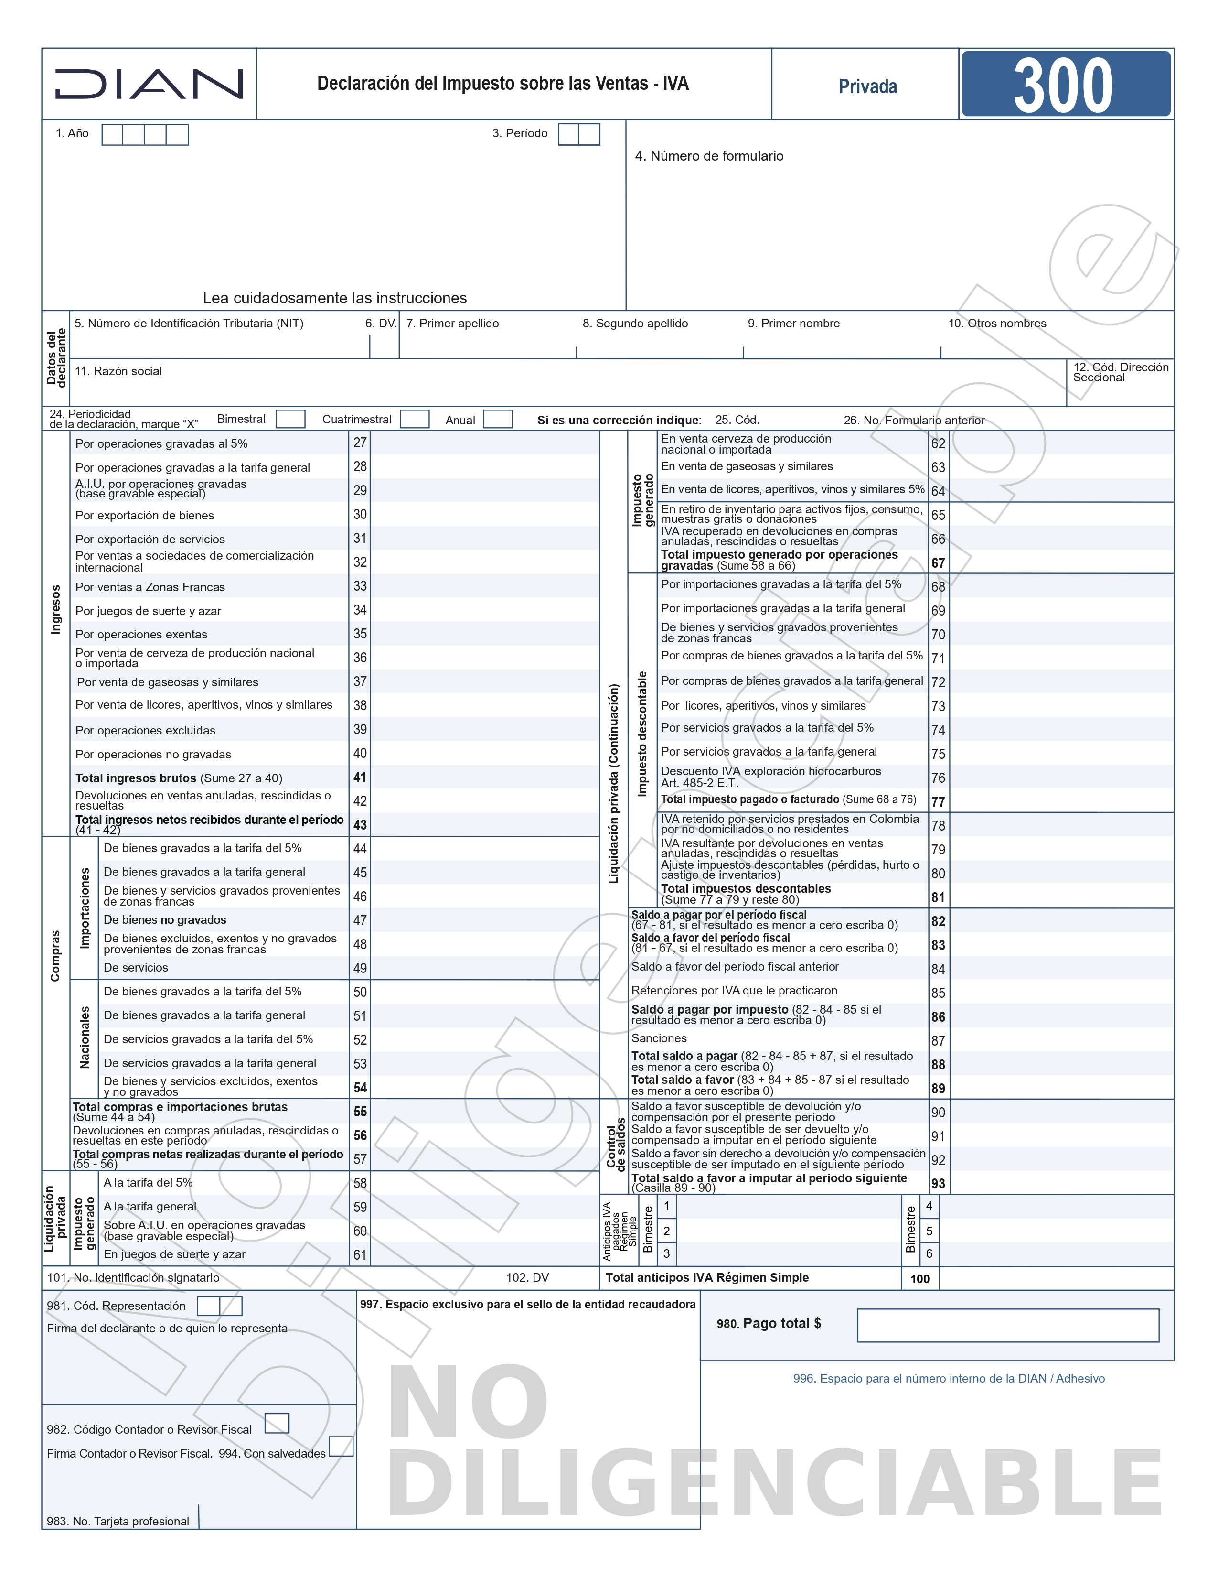

 | Fuente: DIAN. https://www.dian.gov.co/atencionciudadano/formulariosinstructivos/Formularios/2024/Formulario_300_2025.pdf

